Sheet1
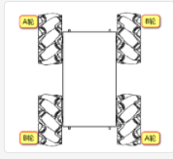 底盘模型 | 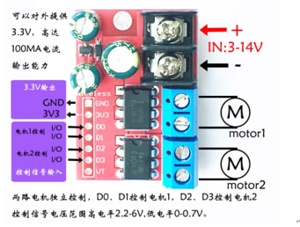 | 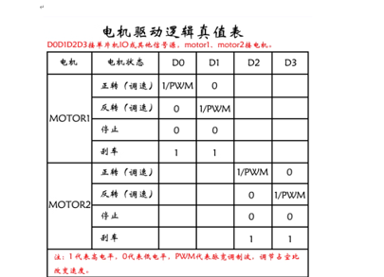 | 一拖二驱动一拖四：接通VCC，GND 模块电源指示灯亮 A1输入高电平，A2输入低电平，MOTORA电机正转； A1输入低电平，A2输入高电平，MOTORA电机反转； B1输入高电平，B2输入低电平，MOTORB电机正转； B1输入低电平，B2输入高电平，MOTORB电机反转； C1输入高电平，C2输入低电平，MOTORC电机正转； C1输入低电平，C2输入高电平，MOTORC电机反转； D1输入高电平，D2输入低电平，MOTORD电机正转； D1输入低电平，D2输入高电平，MOTORD电机反转； | 供电电压7.4V .两节3.7V锂电池串行连接
MacnumCar
主机接口 | PS2接收器 | 一拖四驱动接口（GPIO高低电平方案） | 一拖二双模块（PWM方案） | 运动方向 | 左前——A轮 | 右前——B轮 | 左后——B轮 | 右后——A轮
PB12 | DAT |  |  | 前进 | 正转 | 正转 | 正转 | 正转
PB13 | CMD |  |  | 倒退 | 反转 | 反转 | 反转 | 反转
PB14 | CS |  |  | 左移 | 反转 | 正转 | 正转 | 反转
PB15 | CLK |  |  | 右移 | 正转 | 反转 | 反转 | 正转
PC6 |  |  | A-D0（左前A） | 原地左转掉头 | 反转 | 正转 | 反转 | 正转
PC7 |  |  | A-D1（左前A） | 原地右转掉头 | 正转 | 反转 | 正转 | 反转
PC8 |  |  | A-D2（右前B） | 左前 | 不转 | 正转 | 正转 | 不转
PC9 |  |  | A-D3（右前B） | 右前 | 正转 | 不转 | 不转 | 正转
PB6 |  |  | B-D0 （左后B) | 左后 | 反转 | 不转 | 不转 | 反转
PB7 |  |  | B-D1 （左后B) | 右后 | 不转 | 反转 | 反转 | 不转
PB8 |  |  | B-D2 (右后B） | 绕前轴中心左转 | 不转 | 不转 | 反转 | 正转
PB9 |  |  | B-D3 (右后B） | 绕前轴中心右转 | 不转 | 不转 | 正转 | 反转
 |  |  |  | 绕后轴中心左转 | 反转 | 正转 | 不转 | 不转
 |  |  |  | 绕后轴中心右转 | 正转 | 反转 | 不转 | 不转
手柄操控逻辑定义
运动方向
前进 | 左右摇杆同时前摇
倒退 | 左右摇杆同时后摇
左移 | 左右摇杆同时左摇
右移 | 左右摇杆同时右摇
原地左转掉头 | 左摇杆后摇，右摇杆前摇动
原地右转掉头 | 左摇杆前摇，右摇杆后摇
左前 | 左摇杆左摇，右摇杆前摇
右前 | 左摇杆前摇，右摇杆右摇
左后 | 左摇杆左摇，右摇杆后摇
右后 | 左摇杆后摇，右摇杆右摇
绕前轴中心左转 | 左上
绕前轴中心右转 | 右上
绕后轴中心左转 | 左下
绕后轴中心右转 | 右下

